32. (주)대우경금속
『스타기업 6기 히어로 양성사업』
참여기업 채용 세부사항

1. 기업정보
기 업 명 |  | ㈜대우경금속 | 대 표 자 명 | 김 도 연
본사소재지 |  | 대구시 달성군 구지면 달성2차동3로 46

2. 구인수요 및 근무조건
부문(인원) |  | 연구소(1명) | 경영지원(1명)
담당업무 |  | 알루미늄 압출재를 활용한 신제품 개발 및 생산기술 연구 | 업무 전산화 (ERP 구축 프로젝트 매니저) 및 월 결산업무 보조
우대전공 |  | 기계, 산업디자인, 상경 우대(전공 무관)
필수자격 |  | 영어 의사소통 능숙(토익성적 무관)
우대사항 |  | CAD 프로그램 혹은 Illustor 등 디자인 툴 1개 이상 능숙(자격증 무관) - 로봇 설계/제작 경험 - 대내외 공모전 수상 이력 | 엑셀 능숙, 기획/발표 동아리 활동, 대내외 공모전 수상 이력
근 무 지 |  | 창녕 제2공장 | 창녕 제2공장
근무시간 |  | 주 45시간 | 주 45시간
정규직 전환계획 |  | 있다 | 있다
신입연봉 |  | 2,500만원 | 2,500만원

3. 배치부서 근무내용 및 필수 직무 능력
부문 |  | 연구소 | 경영지원
수행 직무 내용 |  | 1) 알루미늄 압출재를 활용한 완제품 기획 - 시장방문조사:벤치마킹, 경쟁사, 신규답사 - 개발 로드맵 도출 및 진행 - 3D Modeling & Mocking-up - 시제품 개발 및 양산성 검토 2) 생산기술 연구 활동 - 신규 수주 제품에 대한 생산성 향상 방안 연구 등 | 1) 업무 전산화(MES,ERP 등) 프로젝트 매니저 - 정부 스마트팩토리 지원사업 대응 업무 - 동종/이종업계 Case Study 보고서 작성 2) 엑셀 활용한 기존 서식 효율화 - 서식 체계 검토 및 개선 활동 - 기존 서식 보완 작업 - 월 결산 보조업무
필수 직무 능력 |  | 1. 영어 의사소통 능력 -> 해외 시장조사 및 알루미늄 압출 관련 해외문건 조사를 위해 필요 2. CAD 프로그램 또는 디자인 툴 -> 신제품 개발을 위한 아이디어 공유/시각화를 위해 필요 3. 습득능력(Why Not?) -> 도구로서의 S/W와 새로운 지식에 관심이 많고, 효율적으로 습득 | 1. 엑셀 활용 능력 -> 엑셀 수식과 문서 간 연동, 매크로 등을 활용한 업무효율화를 위해 필요, 자격증과 무관 2. 기획 역량 -> MES 구축 프로젝트에 대한 계획 수립->수행에 필요

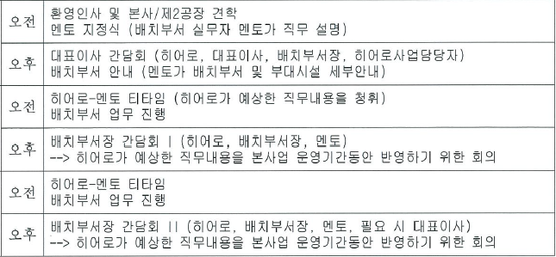
4. 사전기업근무(OJT) 근무내용
★ 사전기업근무기간 : 2018. 7. 17.(화) ~ 7. 19.(목)
1일차

2일차

3일차

5. 정규직 채용절차
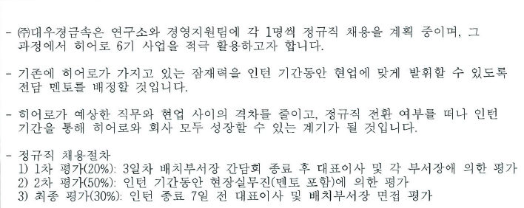

6. 기타

7. 복리후생제도
휴가제도 | ☑연차․월차휴가 □정기휴가 □보건․출산휴가
보상제도 | □인센티브 □명절수당 ☑표창/포상 □경조사비
생활편의 | ☑기숙사운영 □중식제공 □통근버스
복리후생 | □동호회 지원 □상조회 운영 □교육비지원 및 교육일수 확보
 | □휴양관 운영 □직원대출 제도 □교통비 지원
기타

33. (주)더아이엠씨
『스타기업 6기 히어로 양성사업』
참여기업 채용 세부사항

1. 기업정보
기 업 명 |  | ㈜더아이엠씨 |  | 대 표 자 명 | 전 채 남
본사소재지 |  | 대구시 동구 효신로 24 대경빌딩 3층

2. 구인수요 및 근무조건
부문(인원) |  | 빅데이터 처리팀(2명) | 빅데이터 개발팀(2명) | 빅데이터 컨설팅팀(2명)
담당업무 |  | 빅데이터 처리 및 모형개발 빅데이터 기반 시 개발 | 데이터 크롤링 분석업무 음성인식 프로그램 개발 및 관리 운영 | 데이터 분석 및 컨설팅 빅데이터 사업 기획, 지원업무
우대전공 |  | 공학계열/통계학/수학/물리학 등 | 공학계열/통계학/수학 등 | 전공 무관
필수자격 |  | 통계에 대한 기초지식 오픈소스 및 기반 SW개발 관련 자격증 | 리눅스, JAVA 필수 | Excell, PowerPoint 활용필수
우대사항 |  | 자연어 처리 및 텍스트 마이닝, 데이터 마이닝 기반지식 | Python우대, 리눅스 쉘 스트립트 이해가능장 | 데이터 분석 또는 네트워크분석 경험 및 지식보유 우대 빅데이터 과제 기획에 참여한 경험 우대
근 무 지 |  | 본사
근무시간 |  | 주 40시간
정규직 전환계획 |  | 있다.
신입연봉 |  | 2,300만원 + a

3. 배치부서 근무내용 및 필수 직무 능력
부문 |  | 빅데이터 처리팀(2명) | 빅데이터 개발팀(2명) | 빅데이터 컨설팅팀(2명)
수행 직무 내용
필수 직무 능력 |  |  |  | 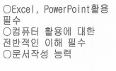

4. 사전기업근무(OJT) 근무내용
★ 사전기업근무기간 : 2018. 7. 17.(화) ~ 7. 19.(목)
1일차 | 오전 | 기업소개 및 수행 질무 설명(사업담당자 및 멘토와 멘토링 진행) 기업내부 견학
 | 오후 | 배치 부서멸 근무 진행
2일차 | 오전 | 배치 부서 구성원들과 회의 전일 근무내용 확인 및 멘토 피드백
 | 오후 | 배치 부서멸 근무 진행
3일차 | 오전 | 배치 부서 구성원들과 회의시간, 대표자와의 만남 전일 근무내용 확인 및 멘토 피드백
 | 오후 | 배치 부서별 근무 진행

5. 정규직 채용절차
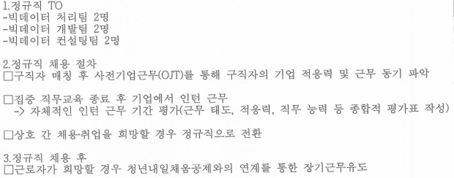

6. 기업 요청사항

7. 복리후생제도
휴가제도
보상제도
생활편의
복리후생

기타

34.(주)에이치엠지
『스타기업 6기 히어로 양성사업』
참여기업 채용 세부사항

1. 기업정보
기 업 명 |  | ㈜에이치엠지 | 대 표 자 명 | 이해길
본사소재지 |  | 대구시 동구 신덕로5길 79

2. 구인수요 및 근무조건
부문(인원) |  | 연구소(1명)
담당업무 |  | HW 개발
우대전공 |  | -
필수자격 |  | 전기/전자공학 전공자
우대사항 |  | -
근 무 지 |  | 본사
근무시간 |  | 주 40시간
정규직 전환계획 |  | ■ 있다 □ 없다
신입연봉 |  | 2,500만원(상여금 포함)

3. 배치부서 근무내용 및 필수 직무 능력
부문 |  | 연구소(1명)
수행 직무 내용
필수 직무 능력

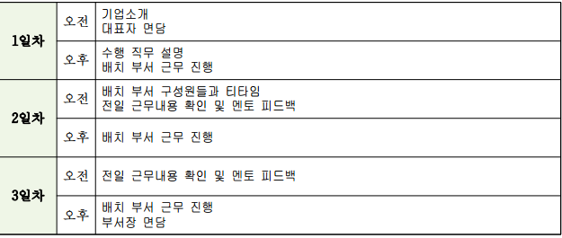
4. 사전기업근무(OJT) 근무내용
★ 사전기업근무기간 : 2018. 7. 17.(화) ~ 7. 19.(목)
1일차 | 오전
 | 오후
2일차 | 오전
 | 오후
3일차 | 오전
 | 오후

5. 정규직 채용절차
○ 정원대비 부족 현황 - 현재 정원 대비 1명이 부족한 상황임. - 본 사업을 통해 해당 인원을 충원하고, 사업 종료 후 인턴근무 결과를 바탕으로 정규직 전환할 계획임. ○ 정규직 채용 절차 - 인턴근무 종료 후 소속부서장 및 인사담당자의 평가를 통해 정규직 전환여부 결정

6. 기업 요청사항
새로운 지식을 학습하고 탐구하고자 하는 열의와 업무 수행에 적극적인 태도를 갖춘 인력

7. 복리후생제도
휴가제도 | ■연차․월차휴가 □정기휴가 ■보건․출산휴가
보상제도 | □인센티브 □명절수당 ■표창/포상 ■경조사비
생활편의 | □기숙사운영■중식제공□통근버스
복리후생 | □동호회지원□상조회운영□교육비지원및교육일수확보
 | □휴양관운영□직원대출제도□교통비지원
기타 | 창립기념일(5/2)휴무,경조휴가

36.(주)옥천당
『스타기업 6기 히어로 양성사업』
참여기업 채용 세부사항

1. 기업정보
기 업 명 |  | ㈜옥천당 | 대 표 자 명 | 구성민
본사소재지 |  | 대구광역시 동구 율암로 142

2. 구인수요 및 근무조건
부문(인원) |  | 생산관리(2명)
담당업무 |  | 제품생산
우대전공 |  | 식품공학/제약공학
필수자격
우대사항
근 무 지 |  | 본사
근무시간 |  | 주 45시간
정규직 전환계획 |  | 있다.
신입연봉 |  | 2,200만원(상여금 포함)

3. 배치부서 근무내용 및 필수 직무 능력
부문 |  | 생산관리(2명)
수행 직무 내용 |  | 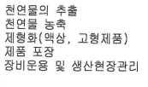
필수 직무 능력

4. 사전기업근무(OJT) 근무내용
★ 사전기업근무기간 : 2018. 7. 17.(화) ~ 7. 19.(목)
1일차 | 오전 | 기업소개 및 수행 질무 설명(사업담당자 및 멘토와 멘토링 진행) 기업내부 견학
 | 오후 | 배치 부서멸 근무 진행
2일차 | 오전 | 대표자 및 총괄책임자의 만남 전일 근무내용 확인 및 멘토 피드백
 | 오후 | 배치 부서별 근무 진행
3일차 | 오전 | 배치 부서 구성원들과 티타임 또는 식사시간, 전일 근무내용 확인 및 멘토 피드백
 | 오후 | 배치 부서별 근무 진행

5. 정규직 채용절차
인턴근무기간 동안 업무 수행 능력 및 정규지 TO 등을 고려, 업무 수행 능력이 충분하고 TO 있을 시 대표이사 최종 면접 후 결정.

6. 기업 요청사항

7. 복리후생제도
휴가제도 | ☑연차․월차휴가 □정기휴가 ☑보건․출산휴가
보상제도 | □인센티브 □명절수당 □표창/포상 ☑경조사비
생활편의 | □기숙사운영 ☑중식제공 □통근버스
복리후생 | □동호회 지원 □상조회 운영 □교육비지원 및 교육일수 확보
 | □휴양관 운영 □직원대출 제도 □교통비 지원
기타 | 명절 자사 제품 지급, 자사제품 직원가 구매

41.동영아이옵티칼
『스타기업 6기 히어로 양성사업』
참여기업 채용 세부사항

1. 기업정보
기 업 명 |  | 동영아이옵티칼 |  | 대 표 자 명 | 신정화
본사소재지 |  | 대구광역시 북구 노원로 238 3층

2. 구인수요 및 근무조건
부문(인원) |  | 무역부(1명) | 디자인부서 (2명)
담당업무 |  | 선적서류,바이어 서신 및 기타 | 오토CAD 도면제작, 브랜드물건관리
우대전공 |  | 무역학과 | 디자인 관련학과
필수자격 |  |  | 오토캐트이수자, 포토샵 일러스트
우대사항 |  | 영어, 엑셀 | 오토캐드이수자
근 무 지 |  | 본사
근무시간 |  | 주 40시간
정규직 전환계획
신입연봉 |  | 2,000만원(상여금 포함)

3. 배치부서 근무내용 및 필수 직무 능력
부문 |  | 무역부(1명) | 디자인부서 (2명)
수행 직무 내용 |  | 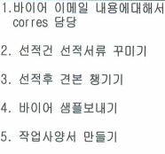 | 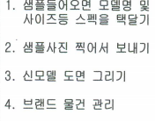
필수 직무 능력 |  | 영어, 엑셀 | 오토캐드, 일러스트, 포토샵

4. 사전기업근무(OJT) 근무내용
★ 사전기업근무기간 : 2018. 7. 17.(화) ~ 7. 19.(목)
1일차 | 오전 | 기업소개 및 수행 직무 설명(사업담당자 및 멘토와 멘토링 진행)
 | 오후 | 실제 업무 소개 및 간단한 업무실습
2일차 | 오전 | 간단한 업무 실습
 | 오후 | 배치 부서별 근무 진행
3일차 | 오전 | 배치 부서별 근무 진행
 | 오후 | 배치 부서별 근무 진행

5. 정규직 채용절차
실제 인턴 근무 3개월을 지켜보고 근무시킬지 판단. 본인의 능력을 과평가하는 경향이 있으므로 실제 회사 업무에 적합한지 판단 후 정직원으로 채용할지 판단.

6. 기업 요청사항
근면성실, 애사심

7. 복리후생제도
휴가제도 | □연차․월차휴가 □정기휴가 □보건․출산휴가
보상제도 | □인센티브 □명절수당 □표창/포상 □경조사비
생활편의 | □기숙사운영 ☑중식제공 □통근버스
복리후생 | □동호회 지원 □상조회 운영 □교육비지원 및 교육일수 확보
 | □휴양관 운영 □직원대출 제도 □교통비 지원
기타

